IF-VIG ESP
NOMBRE

FECHA

DOMINIO |  | VARIABLE | DESCRIPCIÓN
FUNCIONAL | AIVDs | Ayuda para manejo del dinero | ¿Necesita ayuda para gestionar los asuntos económicos (banco, tiendas, restaurantes) ? | No
 |  |  |  | Sí
 |  | Ayuda para la utilización del teléfon | ¿Necesita ayuda para utilitzar autónomamente el teléfono? | No
 |  |  |  | Sí
 |  | Ayuda para la medicación | ¿Necesita ayuda per preparar / administrarse la medicación? | No
 |  |  |  | Sí
 | ABVDs | Índice de Barthel (IB) | ¿No dependencia (IB ≥ 95) ?
 |  |  | ¿Dependencia leve-moderada (IB 90-65) ?
 |  |  | ¿Dependencia moderada-grave (IB 60-25) ?
 |  |  | ¿Dependencia absoluta (IB ≤20)?
NUTRICIONAL |  | Malnutrición | ¿Ha perdido ≥ 5% de peso en los últimos 6 meses? | No
 |  |  |  | Sí
COGNITIVO |  | Grado de deterioro cognitivo | ¿Ausencia de deterioro cognitivo?
 |  |  | ¿Det.cognitivo leve-moderado (equivalente GDS ≤5)?
 |  |  | ¿Det.cognitivo grave-muy grave (equivalente GDS ≥ 6)?
EMOCIONAL |  | Síndrome depresivo | ¿Necesita medicación antidepresiva? | No
 |  |  |  | Sí
 |  | Insomnio/ ansiedad | ¿Necesita tratamiento habitual con benzodiacepinas y/o otros psicofármacos de perfil sedante para el insomnio / ansiedad? | No
 |  |  |  | Sí
SOCIAL |  | Vulnerabilidad social | ¿Existe percepción por parte de los professionales de situación de vulnerabilidad social ? | No
 |  |  |  | Sí
SÍNDROMES GERIÁTRICOS |  | Síndrome confusional | ¿En los últimos 6 meses, ha presentado delirium y/o trastorno de comportamiento, que haya requerido de neurolépticos? | No
 |  |  |  | Sí
 |  | Caídas | ¿En los últimos 6 meses, ha presentado ≥2 caídas o alguna caída que haya requerido de hospitalitzación? | No
 |  |  |  | Sí
 |  | Úlceras | ¿Presenta alguna úlcera (relacionada amb la dependencia y/ o vascular, de cualquier grado) y/o herida crónica? | No
 |  |  |  | Sí
 |  | Polifarmacia | ¿Habitualmente, toma ≥ 5 fármacos ? (no incluye fármacos condicionales) | No
 |  |  |  | Sí
 |  | Disfagia | ¿Se atraganta habitualmente cuando come o bebe? y/o en los últimos 6 meses, ha presentado infección respiratoria por broncoaspiración? | No
 |  |  |  | Sí
SÍNTOMAS |  | Dolor ++ | ¿Requiere de ≥ 2 analgésicos convencionales y/o opiáceos mayores para el control del dolor? | No
 |  |  |  | Sí
 |  | Disnea ++ | ¿La disnea basal le impide salir de casa y/o requiere de opiáceos habitualmente? | No
 |  |  |  | Sí
ENFERMEDADES |  | Cáncer | ¿Tiene algun tipo de enfermedad oncológica activa? | No
 |  |  |  | Sí
 |  |  |  | Sí ++
 |  | Respiratorias | ¿Tiene algún tipo de enfermedad respiratoria crónica (EPOC, neumopatia restrictiva,...)? | No
 |  |  |  | Sí
 |  |  |  | Sí ++
 |  | Cardíacas | ¿Tiene algún tipo de enfermedad cardíaca crónica (Insuficiencia cardíaca, cardiopatia isquémica, arrítmia)? | No
 |  |  |  | Sí
 |  |  |  | Sí ++
 |  | Neurológicas | ¿Tiene algún tipo de enfermedad neuro-degenerativa (enf. de Parkinson, ELA, ,...) o antecedente de accidente vascular cerebral (isquémico o hemorrágico)? | No
 |  |  |  | Sí
 |  |  |  | Sí ++
 |  | Digestivo | ¿Tiene algún tipo de enfermedad digestiva crónica (hepatopatia crónica, cirrosis, pancreatitis crónica, enfermedad inflamatoria intestinal,…)? | No
 |  |  |  | Sí
 |  |  |  | Sí ++
 |  | Renales | ¿Tiene insuficiencia renal crónica (FG < 60)? | No
 |  |  |  | Sí
 |  |  |  | Sí ++

 |  |  | Nombre de déficits |  | 0

 |  |  | Índice Frágil-VIG |  | 0

NO
FRAGILIDAD
FRAGILIDAD INICIAL
FRAGILIDAD INTERMEDIA
FRAGILIDAD
AVANZADA

Criterios S&P
CRITERIOS DE SEVERIDAD Y PROGRESIÓN DE ENFERMEDAD DE ÓRGANO

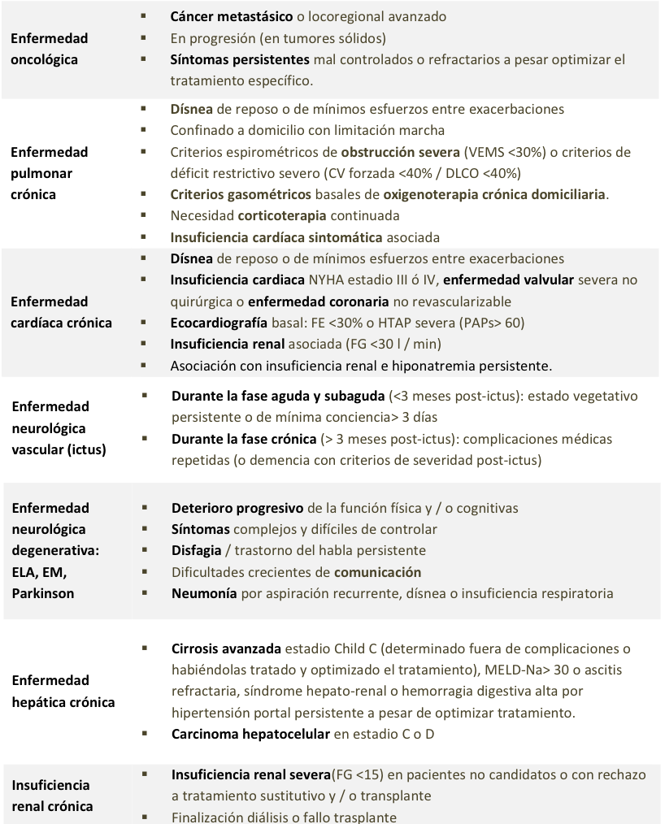

digestiva

Return

